Узб
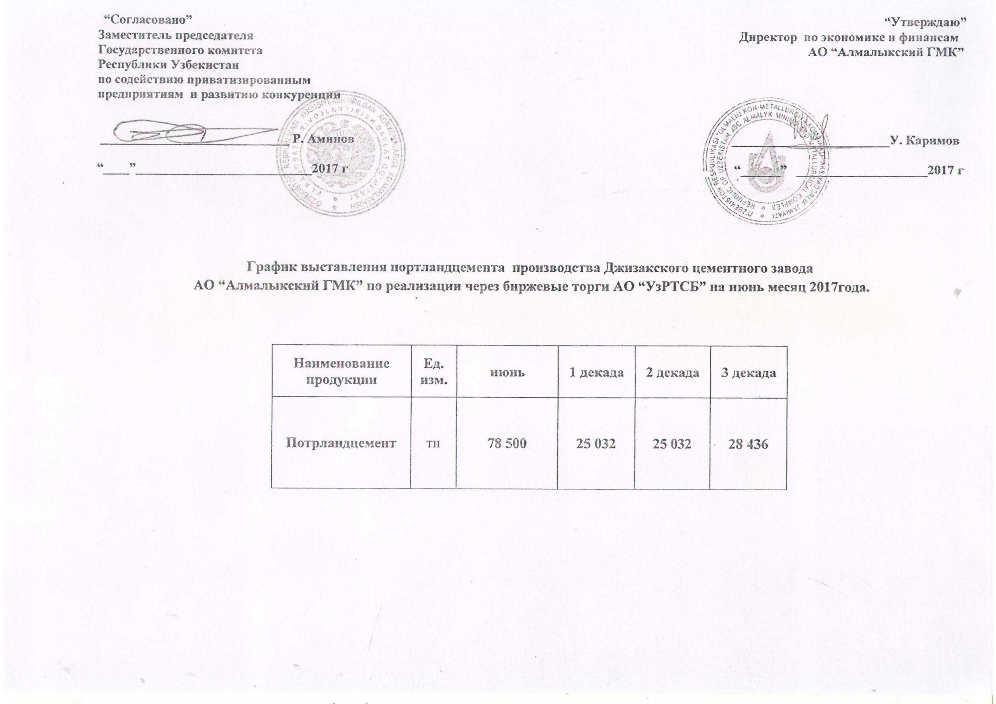
2017 йил июнь ойида Жиззах цемент заводи "Алмалик КМК" томонидан биржа савдоларига сотувга қўиладиган цемент маҳсулоти миқдорлари ЖАДВАЛИ

Маҳсулот номи | Ўлчов бирлиги | Июнь | 1 декада | 2 декада | 3 декада
Портландцемент | тн | 78,500 | 25,032 | 25,032 | 28,436

